Resumen familias
REPORTE DE VENTA JOYERÍA ABRIL 2026

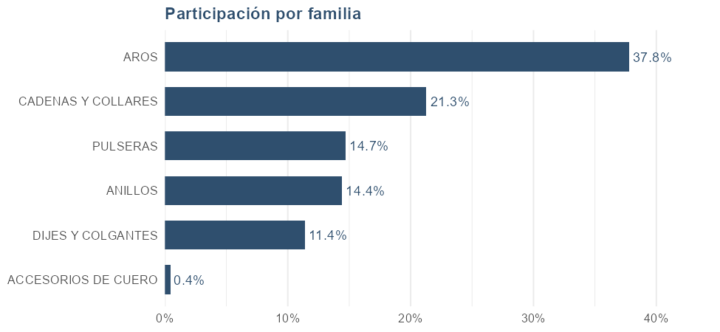
FAMILIA | Unidades | Facturación | Participación
TOTAL | 307 | 17,676,439 | 100.00%
AROS | 120 | 6,675,500 | 37.76%
CADENAS Y COLLARES | 38 | 3,760,988 | 21.28%
PULSERAS | 64 | 2,597,800 | 14.70%
ANILLOS | 22 | 2,548,000 | 14.41%
DIJES Y COLGANTES | 50 | 2,014,151 | 11.39%
ACCESORIOS DE CUERO | 13 | 80,000 | 0.45%

Atributos
── TALLES ──

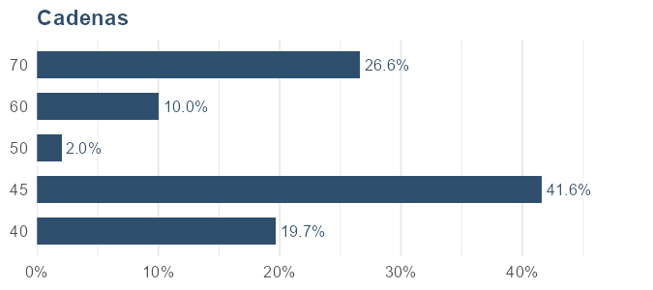
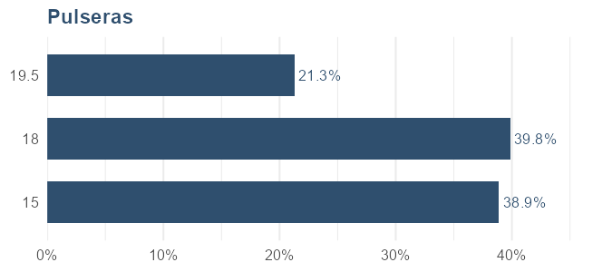
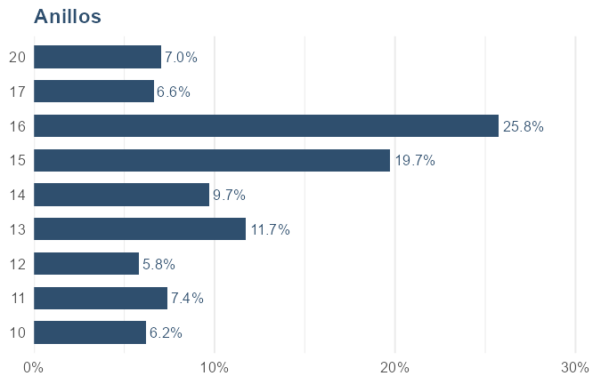
Cadenas |  |  |  | Pulseras |  |  |  | Anillos
TALLE | Facturación | Cantidad | Participación | TALLE | Facturación | Cantidad | Participación | TALLE | Facturación | Cantidad | Participación
40 | 663,800 | 8 | 19.67% | 15 | 581,800 | 10 | 38.90% | 10 | 158,000 | 2 | 6.20%
45 | 1,404,588 | 19 | 41.61% | 18 | 596,000 | 4 | 39.84% | 11 | 188,000 | 2 | 7.38%
50 | 69,000 | 1 | 2.04% | 19.5 | 318,000 | 2 | 21.26% | 12 | 148,000 | 2 | 5.81%
60 | 339,000 | 1 | 10.04% |  |  |  |  | 13 | 299,000 | 1 | 11.73%
70 | 899,000 | 1 | 26.63% |  |  |  |  | 14 | 248,000 | 2 | 9.73%
 |  |  |  |  |  |  |  | 15 | 503,000 | 7 | 19.74%
 |  |  |  |  |  |  |  | 16 | 656,000 | 4 | 25.75%
 |  |  |  |  |  |  |  | 17 | 169,000 | 1 | 6.63%
 |  |  |  |  |  |  |  | 20 | 179,000 | 1 | 7.03%

── GROSOR ──

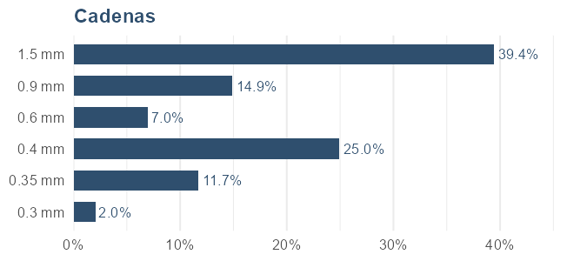
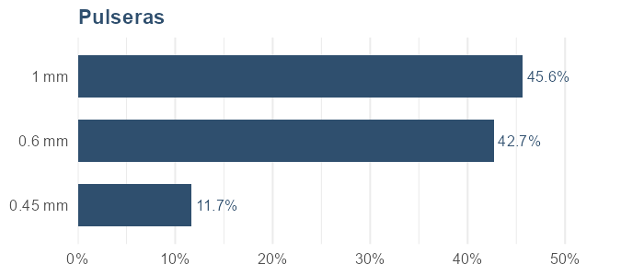
Cadenas |  |  |  | Pulseras
GROSOR | Facturación | Cantidad | Participación | GROSOR | Facturación | Cantidad | Participación
0.3 mm | 46,688 | 1 | 2.05% | 0.45 mm | 79,000 | 1 | 11.70%
0.35 mm | 267,800 | 4 | 11.74% | 0.6 mm | 288,000 | 2 | 42.67%
0.4 mm | 568,900 | 7 | 24.95% | 1 mm | 308,000 | 2 | 45.63%
0.6 mm | 159,000 | 1 | 6.97%
0.9 mm | 339,000 | 1 | 14.87%
1.5 mm | 899,000 | 1 | 39.42%

── VARIANTES ──

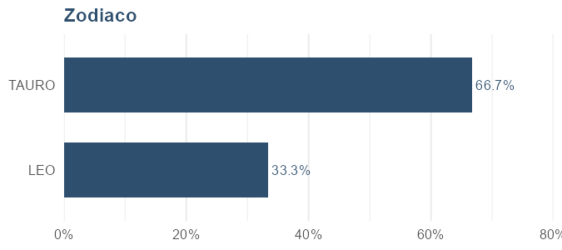
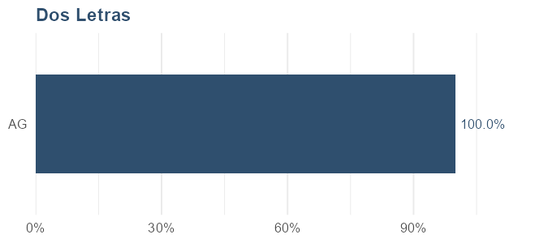
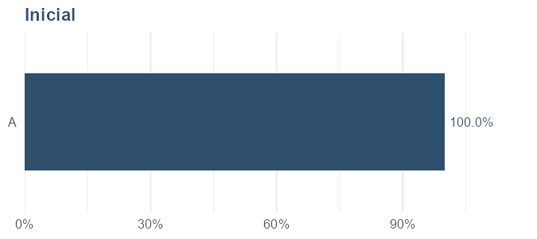
Zodiaco |  |  |  | Dos Letras |  |  |  | Inicial
VARIANTE | Facturación | Cantidad | Participación | VARIANTE | Facturación | Cantidad | Participación | VARIANTE | Facturación | Cantidad | Participación
TAURO | 78,000 | 2 | 66.67% | AG | 299,000 | 1 | 100.00% | A | 199,000 | 1 | 100.00%
LEO | 39,000 | 1 | 33.33%

── DIJES ──

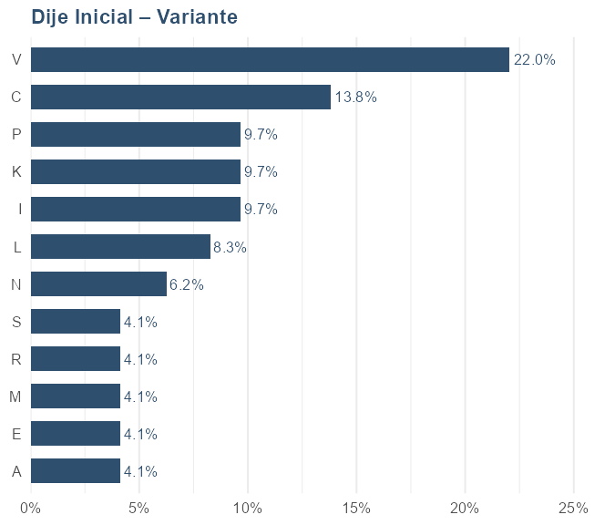
Dije Inicial – Variante
VARIANTE | Facturación | Cantidad | Participación
V | 79,600 | 4 | 22.05%
C | 49,800 | 2 | 13.80%
I | 34,900 | 1 | 9.67%
K | 34,900 | 1 | 9.67%
P | 34,900 | 1 | 9.67%
L | 29,800 | 2 | 8.26%
N | 22,551 | 0 | 6.25%
A | 14,900 | 1 | 4.13%
E | 14,900 | 1 | 4.13%
M | 14,900 | 1 | 4.13%
R | 14,900 | 1 | 4.13%
S | 14,900 | 1 | 4.13%

Proveedores
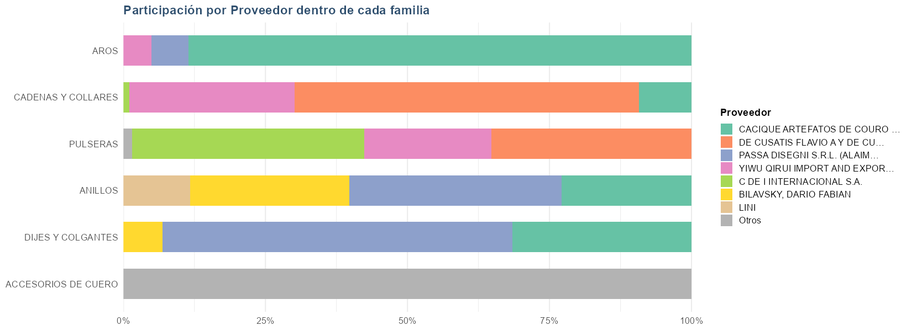
 |  |  |  |  | Resumen por proveedor
 |  |  |  |  | PROVEEDOR | Unidades | Facturación | Participación
 |  |  |  |  | TOTAL | 307 | 17,676,439 | 100.00%
 |  |  |  |  | CACIQUE ARTEFATOS DE COURO LTDA | 132 | 7,473,500 | 42.28%
 |  |  |  |  | DE CUSATIS FLAVIO A Y DE CUSATIS VALERIOL C SOC DE HECHO | 21 | 3,194,388 | 18.07%
 |  |  |  |  | PASSA DISEGNI S.R.L. (ALAIMO) | 44 | 2,628,351 | 14.87%
 |  |  |  |  | YIWU QIRUI IMPORT AND EXPORT CO. LTD | 39 | 2,008,200 | 11.36%
 |  |  |  |  | C DE I INTERNACIONAL S.A. | 48 | 1,102,000 | 6.23%
 |  |  |  |  | BILAVSKY, DARIO FABIAN | 8 | 852,000 | 4.82%
 |  |  |  |  | LINI | 1 | 299,000 | 1.69%
 |  |  |  |  | SUCCESSFUL BOXES S.R.L., PERDRIEL | 13 | 80,000 | 0.45%
 |  |  |  |  | Muestra | 1 | 39,000 | 0.22%

Ventas por familia y proveedor
FAMILIA | Unidades | Facturación | Participación | PROVEEDOR
TOTAL | 307 | 17,676,439 | 100.00%
ACCESORIOS DE CUERO | 13 | 80,000 | 100.00% | SUCCESSFUL BOXES S.R.L., PERDRIEL
ANILLOS | 7 | 953,000 | 37.40% | PASSA DISEGNI S.R.L. (ALAIMO)
ANILLOS | 7 | 713,000 | 27.98% | BILAVSKY, DARIO FABIAN
ANILLOS | 7 | 583,000 | 22.88% | CACIQUE ARTEFATOS DE COURO LTDA
ANILLOS | 1 | 299,000 | 11.73% | LINI
AROS | 98 | 5,908,500 | 88.51% | CACIQUE ARTEFATOS DE COURO LTDA
AROS | 8 | 435,600 | 6.53% | PASSA DISEGNI S.R.L. (ALAIMO)
AROS | 14 | 331,400 | 4.96% | YIWU QIRUI IMPORT AND EXPORT CO. LTD
CADENAS Y COLLARES | 15 | 2,280,388 | 60.63% | DE CUSATIS FLAVIO A Y DE CUSATIS VALERIOL C SOC DE HECHO
CADENAS Y COLLARES | 15 | 1,095,000 | 29.11% | YIWU QIRUI IMPORT AND EXPORT CO. LTD
CADENAS Y COLLARES | 7 | 346,600 | 9.22% | CACIQUE ARTEFATOS DE COURO LTDA
CADENAS Y COLLARES | 1 | 39,000 | 1.04% | C DE I INTERNACIONAL S.A.
DIJES Y COLGANTES | 29 | 1,239,751 | 61.55% | PASSA DISEGNI S.R.L. (ALAIMO)
DIJES Y COLGANTES | 20 | 635,400 | 31.55% | CACIQUE ARTEFATOS DE COURO LTDA
DIJES Y COLGANTES | 1 | 139,000 | 6.90% | BILAVSKY, DARIO FABIAN
PULSERAS | 47 | 1,063,000 | 40.92% | C DE I INTERNACIONAL S.A.
PULSERAS | 6 | 914,000 | 35.18% | DE CUSATIS FLAVIO A Y DE CUSATIS VALERIOL C SOC DE HECHO
PULSERAS | 10 | 581,800 | 22.40% | YIWU QIRUI IMPORT AND EXPORT CO. LTD
PULSERAS | 1 | 39,000 | 1.50% | Muestra

Nacionalidad
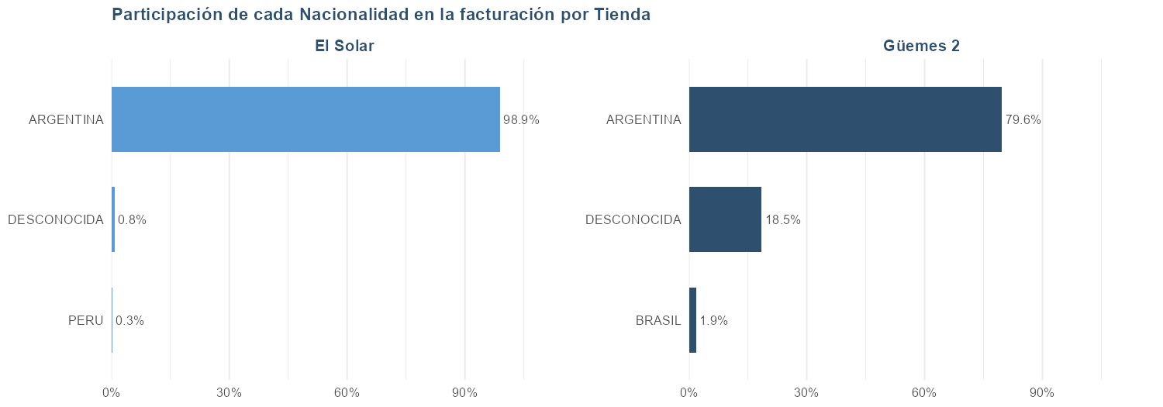

NACIONALIDAD | El Solar (cant.) | Güemes 2 (cant.) | Total cantidad | El Solar (fact.) | Güemes 2 (fact.) | Total facturación
Total general | 180 | 127 | 307 | 10,038,251 | 7,638,188 | 17,676,439
ARGENTINA | 175 | 97 | 272 | 9,924,800 | 6,080,634 | 16,005,434
DESCONOCIDA | 3 | 27 | 30 | 83,651 | 1,414,654 | 1,498,306
BRASIL | 0 | 3 | 3 | 0 | 142,900 | 142,900
PERU | 2 | 0 | 2 | 29,800 | 0 | 29,800

Método de pago
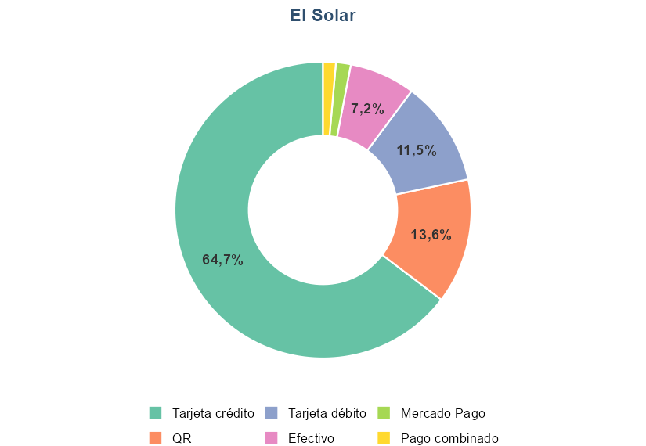
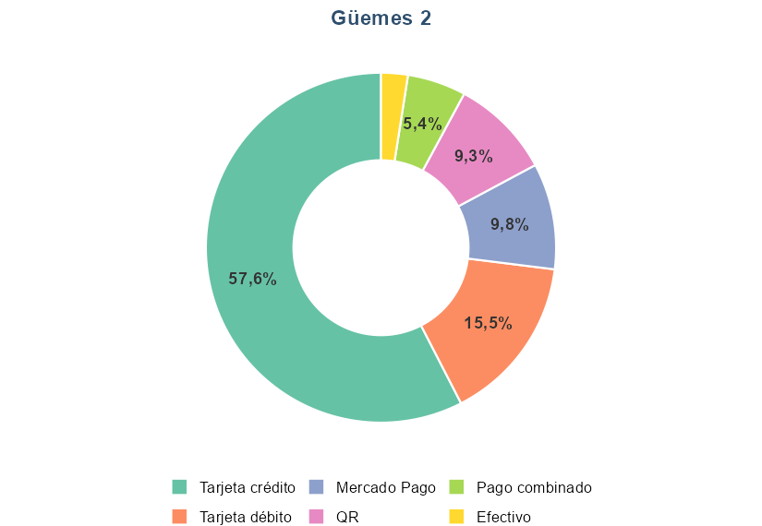
TIENDA | CONCEPTO | FACTURACION | VENTA | PARTICIPACION | Distribución de los métodos de pago utilizados, por tienda
El Solar | Efectivo | 749,900 | 10 | 7.17%
El Solar | Mercado Pago | 169,000 | 1 | 1.62%
El Solar | Pago combinado | 146,000 | 3 | 1.40%
El Solar | QR | 1,428,000 | 18 | 13.65%
El Solar | Tarjeta crédito | 6,767,300 | 48 | 64.68%
El Solar | Tarjeta débito | 1,202,100 | 20 | 11.49%
Güemes 2 | Efectivo | 202,700 | 5 | 2.47%
Güemes 2 | Mercado Pago | 804,700 | 11 | 9.81%
Güemes 2 | Pago combinado | 443,800 | 4 | 5.41%
Güemes 2 | QR | 761,700 | 6 | 9.29%
Güemes 2 | Tarjeta crédito | 4,722,234 | 31 | 57.56%
Güemes 2 | Tarjeta débito | 1,268,300 | 22 | 15.46%

Precio unitario
Por precio |  |  |  |  | Por familia y precio
Precio | Cantidad | Facturación | Participación | Acumulado | FAMILIA | Precio | Cantidad | Facturación | Participación | Acumulado
79,000 | 18 | 1,422,000 | 8.04% | 8.04% | ANILLOS | 299,000 | 2 | 598,000 | 3.38% | 20.28%
39,000 | 34 | 1,326,000 | 7.50% | 15.54% | ANILLOS | 199,000 | 1 | 199,000 | 1.13% | 73.56%
59,000 | 19 | 1,121,000 | 6.34% | 21.88% | ANILLOS | 179,000 | 1 | 179,000 | 1.01% | 77.78%
89,000 | 12 | 1,068,000 | 6.04% | 27.92% | ANILLOS | 169,000 | 2 | 338,000 | 1.91% | 54.54%
29,000 | 34 | 986,000 | 5.58% | 33.50% | ANILLOS | 109,000 | 2 | 218,000 | 1.23% | 70.10%
69,000 | 14 | 966,000 | 5.46% | 38.96% | ANILLOS | 79,000 | 9 | 711,000 | 4.02% | 13.14%
899,000 | 1 | 899,000 | 5.09% | 44.05% | AROS | 229,000 | 2 | 458,000 | 2.59% | 31.01%
19,000 | 43 | 817,000 | 4.62% | 48.67% | AROS | 199,000 | 2 | 398,000 | 2.25% | 42.76%
179,000 | 4 | 716,000 | 4.05% | 52.72% | AROS | 189,000 | 1 | 189,000 | 1.07% | 75.75%
64,900 | 10 | 649,000 | 3.67% | 56.39% | AROS | 179,000 | 1 | 179,000 | 1.01% | 78.79%
199,000 | 3 | 597,000 | 3.38% | 59.77% | AROS | 149,000 | 2 | 298,000 | 1.69% | 59.78%
299,000 | 2 | 598,000 | 3.38% | 63.15% | AROS | 119,000 | 3 | 357,000 | 2.02% | 44.78%
139,000 | 4 | 556,000 | 3.15% | 66.30% | AROS | 99,000 | 2 | 198,000 | 1.12% | 74.68%
54,900 | 10 | 549,000 | 3.11% | 69.41% | AROS | 79,000 | 6 | 474,000 | 2.68% | 25.75%
24,900 | 21 | 522,900 | 2.96% | 72.37% | AROS | 69,000 | 5 | 345,000 | 1.95% | 50.71%
34,900 | 15 | 523,500 | 2.96% | 75.33% | AROS | 64,900 | 7 | 454,300 | 2.57% | 33.58%
169,000 | 3 | 507,000 | 2.87% | 78.20% | AROS | 59,000 | 7 | 413,000 | 2.34% | 35.92%
229,000 | 2 | 458,000 | 2.59% | 80.79% | AROS | 49,000 | 6 | 294,000 | 1.66% | 61.44%
 |  |  |  |  | AROS | 44,900 | 4 | 179,600 | 1.02% | 76.77%
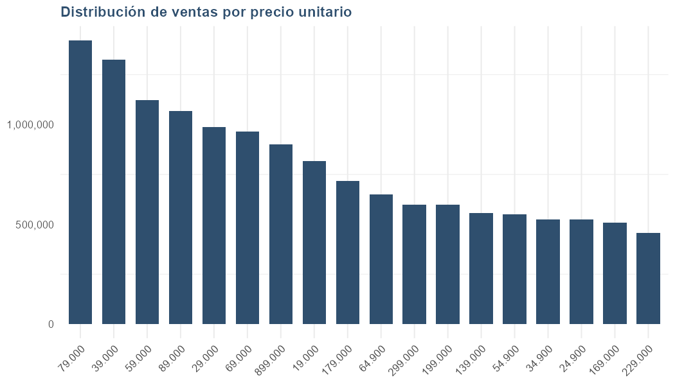
 |  |  |  |  | AROS | 39,000 | 9 | 351,000 | 1.99% | 46.77%
 |  |  |  |  | AROS | 34,900 | 9 | 314,100 | 1.78% | 56.32%
 |  |  |  |  | AROS | 29,000 | 17 | 493,000 | 2.79% | 23.07%
 |  |  |  |  | AROS | 24,900 | 16 | 398,400 | 2.25% | 40.51%
 |  |  |  |  | CADENAS Y COLLARES | 899,000 | 1 | 899,000 | 5.09% | 5.09%
 |  |  |  |  | CADENAS Y COLLARES | 339,000 | 1 | 339,000 | 1.92% | 52.63%
 |  |  |  |  | CADENAS Y COLLARES | 179,000 | 1 | 179,000 | 1.01% | 79.80%
 |  |  |  |  | CADENAS Y COLLARES | 89,000 | 8 | 712,000 | 4.03% | 9.12%
 |  |  |  |  | CADENAS Y COLLARES | 69,000 | 6 | 414,000 | 2.34% | 38.26%
 |  |  |  |  | CADENAS Y COLLARES | 54,900 | 5 | 274,500 | 1.55% | 66.20%
 |  |  |  |  | CADENAS Y COLLARES | 39,000 | 8 | 312,000 | 1.77% | 58.09%
 |  |  |  |  | DIJES Y COLGANTES | 89,000 | 2 | 178,000 | 1.01% | 80.81%
 |  |  |  |  | DIJES Y COLGANTES | 39,000 | 9 | 351,000 | 1.99% | 48.76%
 |  |  |  |  | DIJES Y COLGANTES | 34,900 | 6 | 209,400 | 1.18% | 71.28%
 |  |  |  |  | DIJES Y COLGANTES | 29,000 | 10 | 290,000 | 1.64% | 63.08%
 |  |  |  |  | PULSERAS | 239,000 | 1 | 239,000 | 1.35% | 67.55%
 |  |  |  |  | PULSERAS | 139,000 | 2 | 278,000 | 1.57% | 64.65%
 |  |  |  |  | PULSERAS | 59,000 | 8 | 472,000 | 2.67% | 28.42%
 |  |  |  |  | PULSERAS | 39,000 | 6 | 234,000 | 1.32% | 68.87%
 |  |  |  |  | PULSERAS | 29,000 | 7 | 203,000 | 1.15% | 72.43%
 |  |  |  |  | PULSERAS | 19,000 | 35 | 665,000 | 3.76% | 16.90%

